상품제안서
유즈비 우드판 프리미엄 독서대 | 상품코드: S39249

 |  |  |  |  |  |  | 02-713-8555 | www.synergygift.co.kr
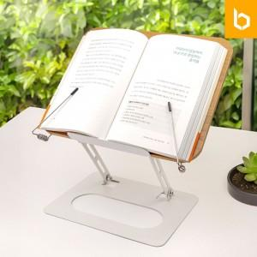 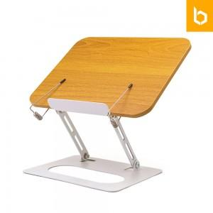 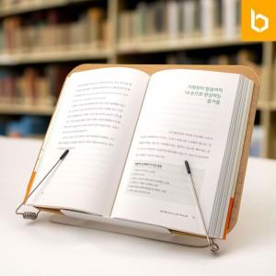

【상세/제작정보】

【인쇄/포장옵션】 | 실크, 레이저, 컬러필름전사 / 포장지포장

【공급단가】 | 수량 | 50~ | 100~ | 500~ | 1,000~ | 2,000~
*VAT별도 | 단가 | 17,160원 | 16,890원 | 16,500원 | 15,840원 | 15,180원

【상품 URL】 | https://www.synergygift.co.kr:443/src/goods_detail.php?gdno=39249

